Publicidade
Hora | Quantity Ordered
0 | 3910
1 | 2350
2 | 1243
3 | 831
4 | 854
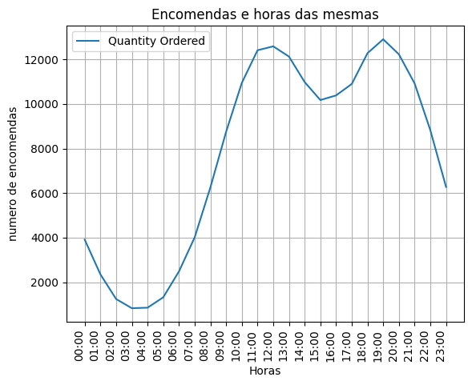
5 | 1321
6 | 2482
7 | 4011
8 | 6256
9 | 8748
10 | 10944
11 | 12411
12 | 12587
13 | 12129
14 | 10984
15 | 10175
16 | 10384
17 | 10899
18 | 12280
19 | 12905
20 | 12228
21 | 10921
22 | 8822
23 | 6275

